Apresentação

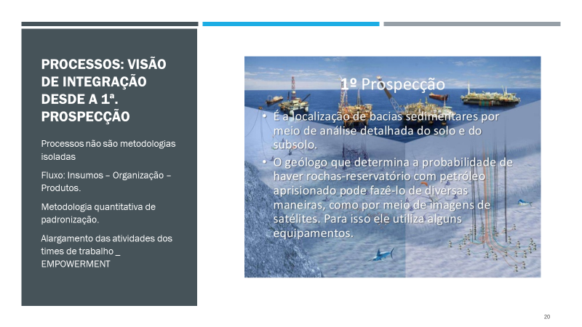
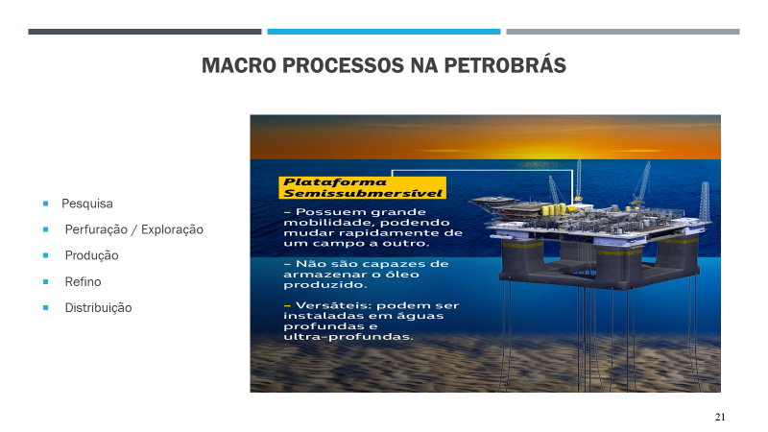
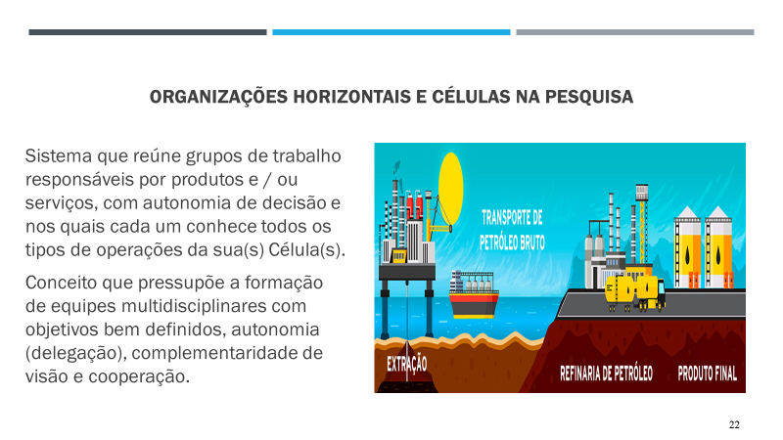
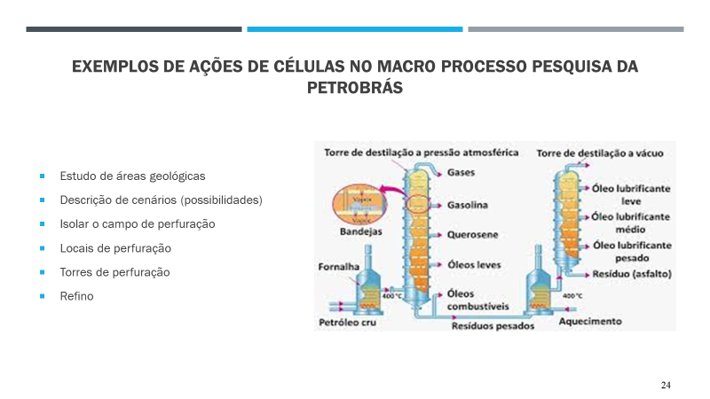
Caso Petrobrás em duas fases:
O caso apresentado discute a avaliação de horas extras nas plataformas de exploração da Petrobrás. Esse modelo é fundamental para garantir a eficiência de alocação de pessoas nas variáveis relacionadas à qualidade, segurança e eficiência. Os processos de pesquisa, exploração logística de entrega, refino e distribuição são complexos e demandam integração de sistemas.
Nos slides a seguir temos a sequência de atividades.
O caso explora o dimensionamento de horas extras (horas de sobreaviso) dentro das plataformas, levando em conta a escala de equipes. Logo, maximizar esse valor contribuirá para maximizar o desempenho dos equipamentos.

Análise 1_Texto
Petrobrás fase 1: diagnóstico
A operação de plataformas se revela muito complexo e monitorada por sistemas de informação. Um dos problemas mais complexos se refere à gestão das horas extras (variável dependente). A tabela a seguir apresenta a situação atual nas plataformas e apresenta as variáveis que influenciam as horas extras e aos principais processos que demandam atividades da mâo de obra.
Como avalia as atividades presenciais e de monitoramento?
Podemos dizer que os sinais das equações estão estatísticamente corretos?
Quais as implicações para a produtividade da operação?

Plotagem de probabilidade normal
#REF! | 1

Semanas | Horas de sobreaviso (extras) | Atividades presenciais | Atividades de monitoramento (sistemas) | Atividades de treinamento | Total de horas na plataforma | Erro padrão / horas extras
1 | 245 | 338 | 414 | 323 | 2001 | 12.726396892
2 | 177 | 333 | 598 | 340 | 2030 | 17.615634116
3 | 271 | 358 | 656 | 340 | 2226 | 11.505414164
4 | 211 | 372 | 631 | 352 | 2154 | 14.777095917
5 | 196 | 339 | 528 | 380 | 2078 | 15.907996115
6 | 135 | 289 | 409 | 339 | 2080 | 23.096053618
7 | 195 | 334 | 382 | 331 | 2073 | 15.989575582
8 | 118 | 293 | 399 | 311 | 1758 | 26.423451174
9 | 116 | 325 | 343 | 328 | 1624 | 26.879027918
10 | 147 | 311 | 338 | 353 | 1889 | 21.210661486
11 | 154 | 304 | 353 | 518 | 1988 | 20.24654051
12 | 146 | 312 | 289 | 440 | 2049 | 21.35593999
13 | 115 | 283 | 388 | 276 | 1796 | 27.112758596
14 | 161 | 307 | 402 | 207 | 1720 | 19.36625614
15 | 274 | 322 | 151 | 287 | 2056 | 11.379442476
16 | 245 | 335 | 228 | 290 | 1890 | 12.726396892
17 | 201 | 350 | 271 | 355 | 2187 | 15.512274818
18 | 183 | 339 | 440 | 300 | 2032 | 17.038072341
19 | 237 | 327 | 475 | 284 | 1856 | 13.155979909
20 | 175 | 328 | 347 | 337 | 2068 | 17.816955649
21 | 152 | 319 | 449 | 279 | 1813 | 20.512942358
22 | 188 | 325 | 336 | 244 | 1808 | 16.58493212
23 | 188 | 322 | 267 | 253 | 1834 | 16.58493212
24 | 197 | 317 | 235 | 272 | 1973 | 15.827244865
25 | 261 | 315 | 164 | 223 | 1839 | 11.94623463
26 | 232 | 331 | 270 | 272 | 1935 | 13.439513959
27 | 232 | 331 | 270 | 272 | 1935 | 13.439513959

Total | 5152 | 8759 | 10033 | 8506 | 52692
Média | 190.81 | 324.41 | 371.59 | 315.04 | 1951.56 | 17.41

Horas extras em função das outras variáveis independentes

Regression Statistics
Multiple R | 0.79540988018
R Square | 0.63267687749
Adjusted R Square | 0.56589085521
Standard Error | 31.179672385
Observations | 27

ANOVA
 | df | SS | MS | F | Significance F
Regression | 4 | 36838.290733 | 9209.5726834 | 9.4731929816 | 0.00013074159051
Residual | 22 | 21387.783341 | 972.17197003
Total | 26 | 58226.074074

 | Coefficients | Standard Error | t Stat | P-value | Lower 95% | Upper 95% | Lower 95.0% | Upper 95.0%
Intercept | -333.11007343 | 108.39100258 | -3.073226241 | 0.0055622174796 | -557.89925449 | -108.32089236 | -557.89925449 | -108.32089236
X Variable 1 | 1.2598551748 | 0.40124830106 | 3.1398392754 | 0.0047597468796 | 0.42771712972 | 2.0919932199 | 0.42771712972 | 2.0919932199
X Variable 2 | -0.12134845454 | 0.052453303355 | -2.3134568613 | 0.030429436204 | -0.23012994769 | -0.012566961393 | -0.23012994769 | -0.012566961393
X Variable 3 | -0.30018385454 | 0.11511135936 | -2.6077691741 | 0.016066498892 | -0.53891020254 | -0.061457506547 | -0.53891020254 | -0.061457506547
X Variable 4 | 0.13060338225 | 0.058101383893 | 2.2478532092 | 0.0349401698 | 0.010108486982 | 0.25109827751 | 0.010108486982 | 0.25109827751
 |  |  | 2.0738730679
Análise das variáveis
Analisando a regressão pode-se perceber um baixo R² ajustado e uma alta taxa de erro padrão, o que significa alguma falha nos processos. O F de significação e o P-value estão ambos abaixo de 0.05, o que significa que a regressão pode ser feita e mostra que há interligação entre as variáveis analisadas. Além disso, o Stat t não entra na hipótese zero.
Visto isso, pode-se dizer que os indicadores estão cumprindo seu papel, porém possuem resultados finais limitados.

Como avalia as atividades presenciais e de monitoramento?
A partir da análise das tabelas é possível perceber que há algum resíduo na gestão de horas na plataforma, que pode estar sendo ocasionado por uma falha na distribuição das tarefas, por algum problema na tecnologia das atividades ou também por uma análise incorreta do geólogo sobre os melhores pontos para extração de petróleo. Estas falhas ocasionam num alto número de horas de atividades presenciais e de monitoramento, que poderia ser dimininuido com uma melhoria nessas áreas que estão apresentando resíduos.

Podemos dizer que os sinais das equações estão estatísticamente corretos?
Sim, os sinais da equação estão estatisticamente corretos, já que não ocorre uma troca de sinal , ou seja, quando a variável t stat possui um valor positivo, as variáveis lower 95 e upper 95, também possuem valor positivo, e quando a variável stat t possui valor negativo, as outras também possuem valor negativo.

Quais as implicações para a produtividade da operação?
Os resíduos na gestão de horas gastas nas atividades operacionais ocasionado pelos problemas citados anteriormente implicam numa baixa produtividade.

ANÁLISE 2_TECNOLOGIA_TEXTO
Petrobrás fase 2: emprego de equipamentos de automação
Para atender às demandas de aumento de produtividade e redução de custos, a empresa investiu em uma primeira etapa na atualização do software e da automação de equipamentos. Houve forte redução do
número de horas de sobreaviso, mas a principal preocupação da empresa se referia a resolver os riscos de segurança e qualidade na extração e exploração de combustíveis descritos. A redução de
horas não poderia comprometer e gerar acidentes. A automação precisava ser relacionada com a segurança de pessoal.
A partir da tabela abaixo, analise se o projeto cumpriu os seus objetivos em relação às propriedades das variáveis, sinais e os demais indicadores de erro (valor p, sinais dos 95% superiores e inferiores).

Plotagem de probabilidade normal
#REF! | 1

Semanas | Horas Totais de sobreaviso (extras) | Atividades presenciais | Atividades de monitoramento (sistemas) | Atividades de treinamento | Total de horas na plataforma | Erro padrão / horas extras
1 | 309 | 303 | 307 | 283 | 1685 | 1.5216719078
2 | 289 | 289 | 330 | 283 | 1847 | 1.6269779222
3 | 329 | 324 | 343 | 293 | 1787 | 1.4291690563
4 | 331 | 334 | 313 | 316 | 1724 | 1.4205335937
5 | 269 | 258 | 267 | 282 | 1726 | 1.7479428235
6 | 299 | 301 | 246 | 275 | 1720 | 1.5725639449
7 | 276 | 264 | 227 | 258 | 1459 | 1.7036109403
8 | 269 | 263 | 300 | 273 | 1348 | 1.7479428235
9 | 295 | 293 | 287 | 293 | 1577 | 1.5938868458
10 | 269 | 279 | 282 | 431 | 1650 | 1.7479428235
11 | 273 | 273 | 288 | 366 | 1701 | 1.7223319396
12 | 280 | 281 | 261 | 229 | 1491 | 1.6792736411
13 | 254 | 254 | 283 | 172 | 1427 | 1.8511677934
14 | 279 | 276 | 297 | 238 | 1706 | 1.6852925431
15 | 290 | 290 | 309 | 241 | 1569 | 1.6213676535
16 | 305 | 301 | 323 | 295 | 1815 | 1.5416282607
17 | 312 | 314 | 313 | 249 | 1686 | 1.5070404472
18 | 301 | 305 | 302 | 236 | 1540 | 1.562115015
19 | 291 | 295 | 303 | 280 | 1716 | 1.6157959433
20 | 289 | 287 | 294 | 232 | 1505 | 1.6269779222
21 | 294 | 288 | 300 | 203 | 1501 | 1.5993082296
22 | 295 | 292 | 277 | 210 | 1522 | 1.5938868458
23 | 291 | 289 | 256 | 226 | 1637 | 1.6157959433
24 | 291 | 285 | 291 | 185 | 1526 | 1.6157959433
25 | 282 | 283 | 303 | 226 | 1606 | 1.667363899

Horas extras em função das outras variáveis independentes

Regression Statistics
Multiple R | 0.97171421443
R Square | 0.94422851452
Adjusted R Square | 0.93307421743
Standard Error | 4.7019661951
Observations | 25

ANOVA
 | df | SS | MS | F | Significance F
Regression | 4 | 7486.070278 | 1871.5175695 | 84.651547872 | 3.0403086084E-12
Residual | 20 | 442.16972201 | 22.1084861
Total | 24 | 7928.24

 | Coefficients | Standard Error | t Stat | P-value | Lower 95% | Upper 95% | Lower 95.0% | Upper 95.0%
Intercept | 26.118865843 | 15.803845797 | 1.6526905019 | 0.11400686027 | -6.8473788159 | 59.085110503 | -6.8473788159 | 59.085110503
X Variable 1 | 0.91683946765 | 0.062901508919 | 14.575794498 | 4.0796948479E-12 | 0.78562921927 | 1.048049716 | 0.78562921927 | 1.048049716
X Variable 2 | -0.0096052102612 | 0.043785032006 | -0.21937200502 | 0.82858364748 | -0.10093918656 | 0.081728766041 | -0.10093918656 | 0.081728766041
X Variable 3 | -0.033332926368 | 0.019986002808 | -1.6678135537 | 0.11093515102 | -0.075022997682 | 0.0083571449469 | -0.075022997682 | 0.0083571449469
X Variable 4 | 0.0068649599516 | 0.010075380389 | 0.68135987792 | 0.50345773078 | -0.014151915256 | 0.02788183516 | -0.014151915256 | 0.02788183516
 |  |  | 2.0859634473

Análise das variáveis
Analisando a regressão pode-se perceber um alto R² ajustado e uma baixa taxade erro padrão, o que significa uma boa comunicação entre as variáveis e uma boa produtividade. O F de significação está abaixo de 0,05, porém o P-value de todas as variáveis estão acima de 0.05, o que mostra que a melhoria no software e a automação dos processos proporcionou riscos para a segurança e diminuiu a qualidade da produção. Além disso, o Stat t entra na hipótese zero, portanto a regressão não pode ser feita.
Visto isso, pode-se dizer que o projeto não cumpriu seu papel, já que os indicadores indicam falhas no papel de garantir a segurança pessoal.

